단위테스트결과
인천국제공항 통합정보시스템 고도화 구축 사업 |  | 단위테스트결과서[예측관리(PM)]

2.단위테스트결과
순번 | 테스트결과 증적
1 | 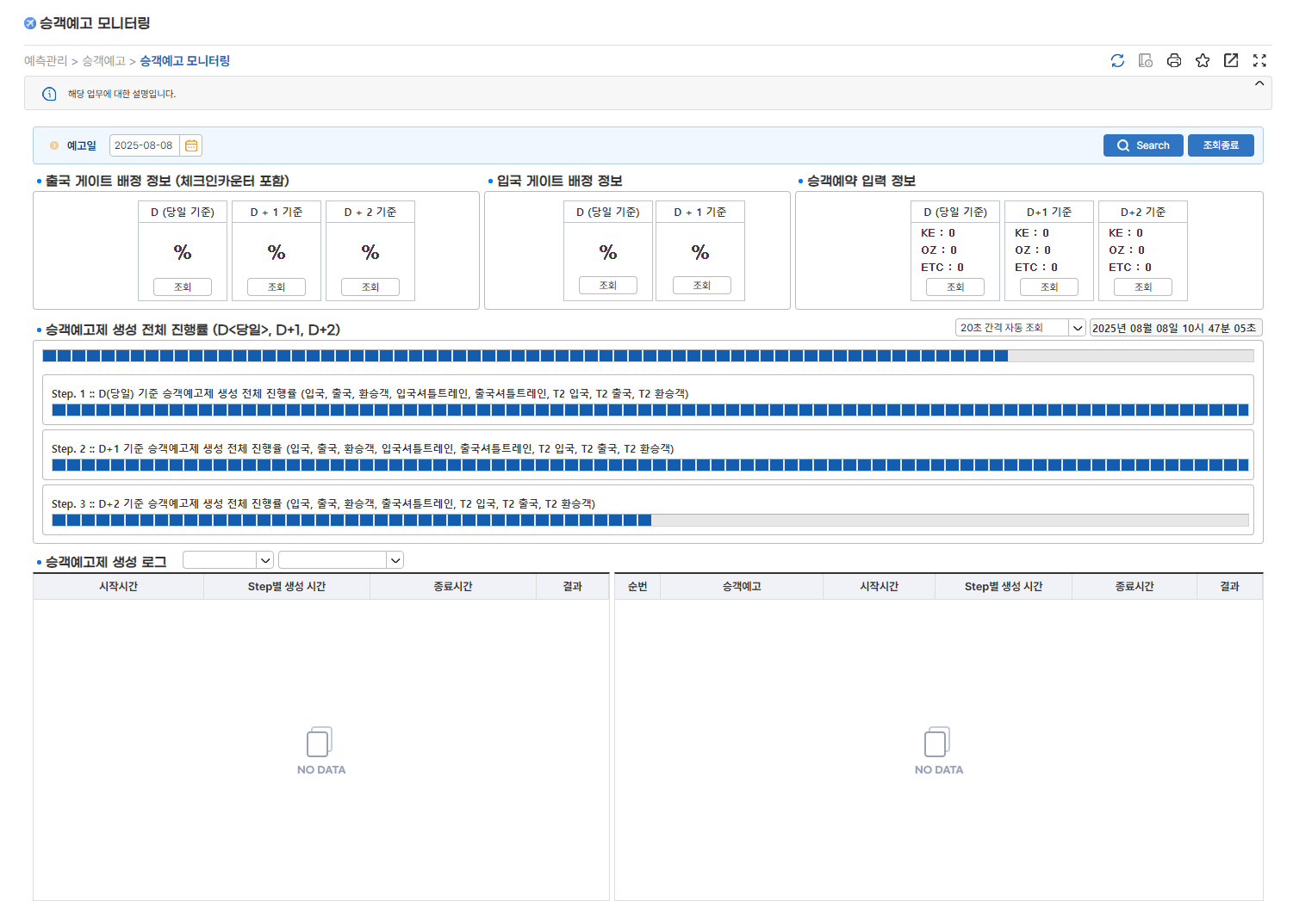

2 | 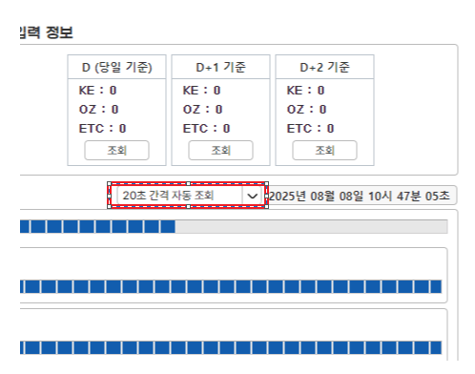

3 | 